úvod
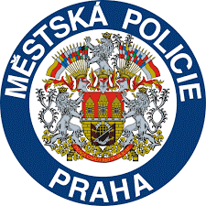
Harmonogram dopravní výchovy na DDH P8
 | Rok 2025/ 2026
DDH: Glowackého 6, Praha8
Kontakt: Krupka Lukáš
Tel: 603 441 195
Email: dopravnihriste8.prev@mppraha.cz

Legenda:
T - teorie , probíhá v učebně MP , přezuvky s sebou
P - praxe, probíhá na dopravním hřišti, s sebou helmu a pevnou-sport.- obuv
3.třídy zůstávají u sebe ve škole - lektor dorazí

